Verejný sektor + NÚJ
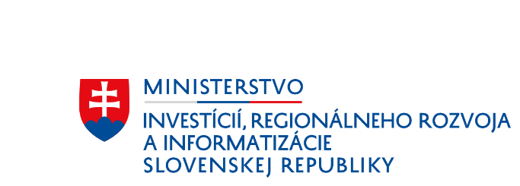
Príloha 7 ŽoPr - Ukazovatele hodnotenia finančnej situácie

Ukazovatele hodnotenia finančnej situácie (verejný sektor a neziskové účtovné jednotky)

Referenčné účtovné obdobie

Referenčné účtovné obdobie je účtovné obdobie: a) predchádzajúce účtovnému obdobiu, v ktorom žiadateľ predložil ŽoPr, ak za toto referenčné účtovné obdobie disponuje žiadateľ schválenou účtovnou závierkou, b) predchádzajúce účtovnému obdobiu, ktoré predchádza účtovnému obdobiu, v ktorom žiadateľ predložil ŽoPr, ak žiadateľ nedisponuje schválenou účtovnou závierkou podľ písm. a) Schválená účtovná závierka predstavuje zostavenú účtovnú závierku, ktorá je schválená štatutárnym orgánom žiadateľa. Schválenou účtovnou závierkou sa nemyslí jej overenie účtovným audítorom (ak má žiadateľ povinnosť vykonať overenie účtovnej závierky audítorom), alebo scvhálenie zastupiteľstvom a pod.

Upozornenie: Povinnosť predložiť prílohu sa vzťahuje na všetkých žiadateľov.Žiadateľ, ktorý je na trhu menej ako jeden rok a nedisponuje schválenou účtovnou závierkou, uvedie do stĺpca nulové hodnoty.

Ukazovateľ hodnotenia subjektu verejného sektora |  | Použitý vzorec | Hodnoty z výkazov roku
Likvidita I. stupňa - pohotová likvidita |  | X1=_FM/_KZAV | #DIV/0!
Likvidita II. stupňa - bežná likvidita |  | X2=(_FM+_KRPOH)/_KZAV | #DIV/0!
Likvidita III. stupňa - celková likvidita |  | X3=(_OAKT-_DLPOH)/_KZAV | #DIV/0!
Celková zadĺženosť |  | X4=_CK/_AKT*100 | #DIV/0!
Index VS |  | x1+x2+2x3-3x4 | #DIV/0!
Výsledné hodnotenie |  |  | #DIV/0!

Hodnotiaca stupnica
Subjekt s dobrou finančno-ekonomickou situáciou |  | >7,00
Subjekt s neurčitou finančnou situáciou |  | 5,00-7,00
Subjekt s veľmi silnými finančnými problémami |  | <5,00

Podvojné účtovníctvo

Údaje z účtovnej závierky Úč ROPO SFOV 1 - 01

Skratka | Použité termíny v modeli / Riadok výkazu (S=Súvaha) |  | Hodnoty z príslušných výkazov roku
_AKT | Aktíva celkom (spolu majetok) / S_001
_CK | Cudzie zdroje (cudzí kapitál) / S_126
_DLPOH | Dlhodobé pohľadávky / S_048
_FM | Finančný majetok / S_085
_KRPOH | Krátkodobé pohľadávky / S_060
_KZAV | Krátkodobé záväzky / S_151+S_175-S_176+S_177+S_179+S_181
_OAKT | Obežné aktíva (obežný majetok) / S_033

Údaje z účtovnej závierky Úč NUJ 1 - 01

Skratka | Použité termíny v modeli / Riadok výkazu (S=Súvaha) |  | Hodnoty z príslušných výkazov roku
_AKT | Aktíva celkom (spolu majetok) / S_060
_CK | Cudzie zdroje (cudzí kapitál) / S_074
_DLPOH | Dlhodobé pohľadávky / S_037
_FM | Finančný majetok / S_051
_KRPOH | Krátkodobé pohľadávky / S_042
_KZAV | Krátkodobé záväzky / S_087+S_099+S_100+S_102
_OAKT | Obežné aktíva (obežný majetok) / S_029

Jednoduché účtovníctvo

Údaje z účtovnej závierky Úč NO

Skratka | Použité termíny v modeli / Riadok výkazu (MaZ=Výkaz majetku a záväzkov) |  | Hodnoty z príslušných výkazov roku
_AKT | Aktíva celkom (spolu majetok) / MaZ_11
_CK | Cudzie zdroje (cudzí kapitál) / MaZ_16
_DLPOH | Dlhodobé pohľadávky / MaZ_05x
_FM | Finančný majetok / MaZ_06+MaZ_07+MaZ_09+MaZ_10
_KRPOH | Krátkodobé pohľadávky / MaZ_05x
_KZAV | Krátkodobé záväzky / MaZ12x
_OAKT | Obežné aktíva (obežný majetok) / MaZ_04+MaZ_05+MaZ_06+MaZ_07+MaZ_09+MaZ_10
x - žiadatateľ doplní/upraví údaje podľa účtovnej evidencie.
MaZ_05x - pohľadávky krátkodobé/dlhodobé (z účtovnej evidencie)
MaZ_12x - záväzky krátkodobé (z účtovnej evidencie)

